关系图
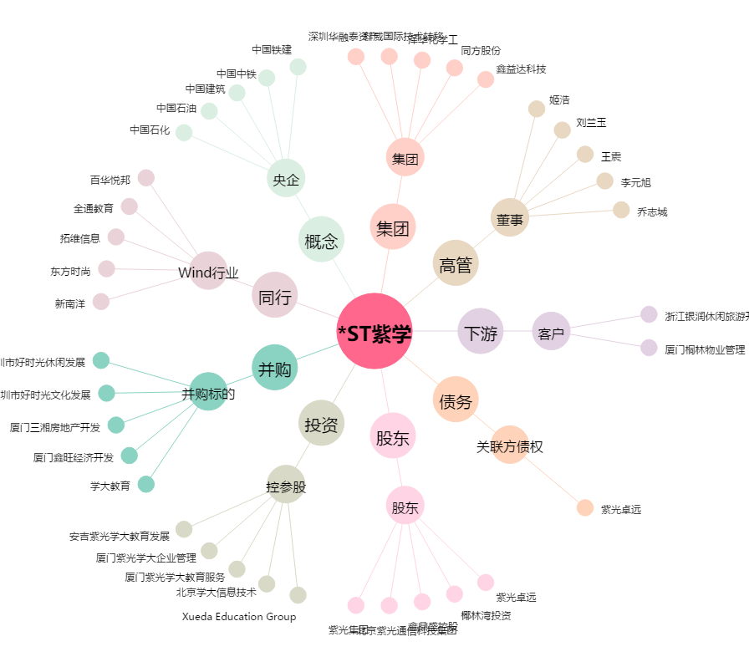
*ST紫学[000526.SZ] - 关系概览图

